상품제안서
[독판-주문제작]250x190 탁상 카렌다 | 상품코드: F05978

 |  |  |  |  |  |  | 02-412-0044 | www.easy1.co.kr
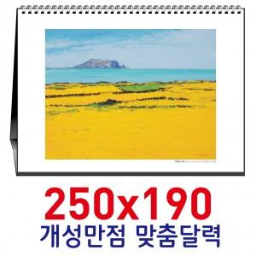

【상세/제작정보】 | .

【인쇄/포장옵션】 | 풀칼라 / 별도문의

【공급단가】 | 수량 | 1,000~ | 2,000~ | 3,000~ | 5,000~ | 10,000~
*VAT별도 | 단가 | 2,170원 | 2,100원 | 2,030원 | 1,950원 | 1,880원

【상품 URL】 | http://www.easy1.co.kr/src/goods_detail.php?gdno=5978

